Kimutatások
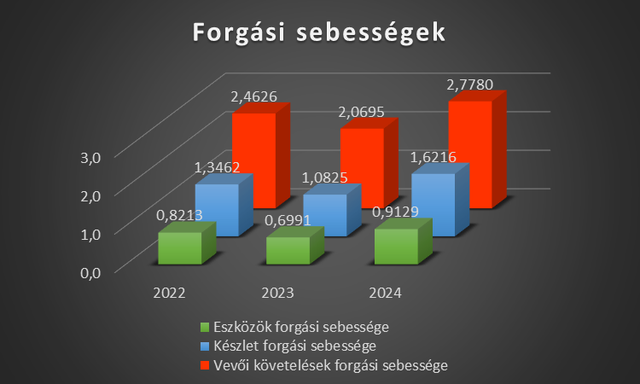
Időszak: 2022-2023-2024 | 2022-12-31 | 2023-12-31 | 2024-12-31 |  | Időszak | 2022 | 2023 | 2024
(Adatok ezer Ft-ben ) | 2022 | 2023 | 2024 |  | Eredménykimutatás (adatok ezer Ft-ben)
 |  |  |  |  | I. ÉRTÉKESÍTÉS NETTÓ ÁRBEVÉTELE | 619,856 | 520,976 | 1,097,184 |  | 2022 | 2023 | 2024
A. Befektetett eszközök | 434,217 | 440,178 | 685,893 |  | II. AKTIVÁLT SAJÁT TELJ.-EK ÉRTÉKE | 0 | 0 | 0 | Eszközök forgási sebessége | 0.5957 | 0.5129 | 0.6279
I. IMMATERIÁLIS JAVAK | 15,210 | 18,335 | 20,180 |  | III. EGYÉB BEVÉTELEK | 0 | 0 | 0 | Készletek forgási sebessége | 1.5105 | 1.6607 | 2.4711
II. TÁRGYI ESZKÖZÖK | 404,209 | 409,483 | 650,843 |  | Ebből: visszaírt értékvesztés | 0 | 0 | 0 | Vevői követelések forgási sebessége | 2.1864 | 1.6534 | 1.6000
III. BEFEKTETETT PÉNZÜGYI ESZKÖZÖK | 14,798 | 12,360 | 14,870 |  | IV. ANYAGJELLEGŰ RÁFORDÍTÁSOK | 434,139 | 374,675 | 734,727
B. Forgóeszközök | 601,754 | 570,608 | 1,055,676 |  | V. SZEMÉLYI JELLEGŰ RÁFORDÍTÁSOK | 104,412 | 113,287 | 123,483
I. KÉSZLETEK | 287,410 | 225,610 | 297,330 |  | VI. ÉRTÉKCSÖKKENÉSI LEÍRÁS | 14,244 | 26,412 | 56,380 |  | 2022 | 2023 | 2024
II. KÖVETELÉSEK | 283,500 | 315,100 | 685,740 |  | VII. EGYÉB RÁFORDÍTÁSOK | 0 | 0 | 0 | Készletek forgási ideje (hónap) | 7.9 | 7.2 | 4.9
III. ÉRTÉKPAPÍROK | 10,345 | 14,778 | 19,890 |  | Ebből: értékvesztés | 0 | 0 | 0 | Vevői követelések forgási ideje (hónap) | 5.5 | 7.3 | 7.5
IV. PÉNZESZKÖZÖK | 20,499 | 15,120 | 52,716 |  | A. ÜZEMI (üzleti)TEVÉKENYSÉG EREDMÉNYE(I+II+III-IV-V-VI-VII) | 67,062 | 6,601 | 182,593
C. Aktív idõbeli elhatárolások | 4,551 | 4,990 | 5,801 |  | VIII. PÉNZÜGYI MŰVELETEK BEVÉTELEI | 0 | 0 | 0
ESZKÖZÖK ÖSSZESEN | 1,040,522 | 1,015,776 | 1,747,370 |  | Ebből: értékelési különbözet | 0 | 0 | 0
Forgási Idő (Hónap)
D. Saját tõke | 263,612 | 237,737 | 671,083 |  | IX. PÉNZÜGYI MŰVELETEK RÁFORDÍTÁSAI | 7,000 | 5,783 | 4,480
I. JEGYZETT TÕKE | 100,000 | 100,000 | 175,000 |  | B. PÉNZÜGYI MŰVELETEK EREDMÉNYE (VIII.-IX.) | -7,000 | -5,783 | -4,480
II. JEGYZETT, DE MÉG BE NEM FIZETETT | 10,000 | 10,000 | 0 |  | C. ADÓZÁS ELŐTTI EREDMÉNY (A+B) | 60,062 | 818 | 178,113
III. TÕKETARTALÉK | 30,000 | 32,000 | 35,000 |  | X. Adófizetési kötelezettség | 5,406 | 74 | 16,030 |  | 2022 | 2023 | 2024
IV. EREDMÉNYTARTALÉK | 5,000 | 4,315 | 46,000 |  | D. ADÓZOTT EREDMÉNY (C-X) 9% | 54,656 | 745 | 162,083 | EBIT | 67,062 | 6,601 | 182,593
V. LEKÖTÖTT TARTALÉK | 10,000 | 15,000 | 28,000 |  |  |  |  |  | EBITDA | 81,305 | 33,014 | 238,974
VI. ÉRTÉKELÉSI TARTALÉK | 63956 | 85677 | 225000 |  |  |  |  |  | D. ADÓZOTT EREDMÉNY (C-X) 9% | 54,656 | 745 | 162,083
VII. ADÓZOTT EREDMÉNY | 54,656 | 745 | 162,083 | ó | Emberi erőforrások | 2022 | 2023 | 2024
E. Céltartalékok | 15,200 | 20,100 | 25,250 |  | Foglalkoztatottak létszáma | 17 | 18 | 24
F. Kötelezettségek | 761,710 | 757,939 | 1,051,037
I. HÁTRASOROLT KÖTELEZETTSÉGEK | 0 | 0 | 0 |  | Egyéb | 2022 | 2023 | 2024
II. HOSSZÚ LEJÁRATÚ | 348,004 | 465,500 | 630,000 |  | Működési költség | 151,141 | 162,352 | 172,470
III. RÖVID LEJÁRATÚ | 413,706 | 292,439 | 421,037
G. Passzív idõbeli elhatárolások | 0 | 0 | 0 |  | Profit Marzs | 8.82% | 0.14% | 14.77%
FORRÁSOK ÖSSZESEN | 1,040,522 | 1,015,776 | 1,747,370

Mutatók | 2022 | 2023 | 2024
ROE | 20.73% | 0.31% | 24.15%
ROA | 5.25% | 0.07% | 9.28%
Költséghatékonyság 1 | 6.88 | 6.26 | 10.13
Létszámhatékonyság 3 | 36462.12 | 28943.11 | 45716.00

Likviditási Mutató | 1.4545450151 | 1.9512034988 | 2.5073235844
Gyors likvid | 0.75982460975 | 1.1797263703 | 1.8011386173
Saját Tőke | 25.33% | 23.40% | 38.41%

 |  |  |  | 1188224000 | 1230976000
 |  |  |  | 437065853.4 | 634401361.44
 | 2022 | 2023 | 2024 | 2025 | 2026
EBIT | 60061.565642 | 818.48552381 | 178113.0194
EBITDA | 81305.117642 | 33013.653524 | 238973.8354 | 258933.59884 | 258196.32403
D. ADÓZOTT EREDMÉNY (C-X) 9% | 54656.024734 | 744.82182667 | 162082.84765 | 180246.23238 | 179575.31231
EBITDA /Profit | 67.22% | 2.26% | 67.82%

EBITDA Profit | 0.67223351148 | 0.022561023915 | 0.67824516179
Profit Marzs | 8.82% | 0.14% | 14.77% | 36.78% | 51.54%

 | 2022 | 2023 | 2024
Árvevétel | 619856 | 520976 | 1097184
Költségek | -559794.43436 | -520157.51448 | -919070.9806
Adózott Eredmény | 54656.024734 | 744.82182667 | 162082.84765

EBITDA és Profit (Adatok eFt-ban)

EBITDA és Profit (Adatok eFt-ben

Költségek&Terv
 | Fix költség | Öszköltség | Árbevétel
0 | 108371333 | 108371333 | 0
100 | 108371333 | 272565623 | 197033148
200 | 108371333 | 436759913 | 394066296
300 | 108371333 | 600954203 | 591099444
400 | 108371333 | 765148493 | 788132592
500 | 108371333 | 929342783 | 985165740
Eszközök Ft ben |  |  |  |  |  |  |  | Össz |  |  | Kenderbeton |  | Árak | Terv | 2022 |  | (egység 1,2) |  | Költségek | 2022 | 2023 | 2024 | 2025 | 2026
Napelem |  |  |  |  |  |  |  |  |  |  | 100000 | Ft / m² | (Adatok Ft ben) | (Adatok Ft ben) | Fix | Változó | Egység |  |  | 451890000 | 445150000 | 848950000
 | Inverter | Tartószerkezet | Kábelezés | Ráforditás | Panel |  |  |  |  |  |  |  |  |  | 108371333 | 1641942.9 | 1970331.48 |  |  | 76.02% | 72.95% | 84.54% |  |  | /év | menyiség | év
 | 300000 | 100000 | 8000 | 12000 | 90000 |  |  | 510000 |  |  |  |  |  |  |  |  |  |  | Fix | 0.36% | 0.41% | 0.24% |  |  | /m2 | menyiség | év
 |  |  |  |  |  |  |  |  |  |  |  |  |  |  | Volumen | Fix költség | Öszköltség | Árbevétel | Fix | 65440882.174 | 72712091.304 | 80791212.56 | 88062421.69 | 88943045.907 | Raktár | 2 | 12
Épitkezés /m2 |  |  |  |  |  |  |  | Össz Ft/m2 |  |  |  |  |  |  | 0 | 108371333 | 108371333 | 0 |  | 465750 | 517500 | 575000 | 626750 | 633017.5 | K+F/hó | 1 | 12
 | Tervezés&Engedély | Alapozás | Tető&Bádog | Szerkezet | Nyílászárok | Vakolás/Burkolás | Gépészet&Villany |  |  |  |  |  |  |  | 100 | 108371333 | 272565623 | 197033148 |  | 17839761 | 19821957 | 22024397 | 24006592.512 | 24246658.437 | iroda /hó | 1 | 12
 | 40000 | 70000 | 70000 | 200000 | 90000 | 130000 | 160000 | 760000 |  |  |  |  |  |  | 200 | 108371333 | 436759913 | 394066296 |  | 3524472 | 3916080 |  |  |  | BMW /hó | 2 | 12
 |  |  |  |  |  |  |  |  |  |  |  |  |  |  | 300 | 108371333 | 600954203 | 591099444 |  | 11664000 | 12960000 | 14400000 | 15696000 | 15852960 | flotta /hó | 12 | 12
Zőld panelek 30-50%+ is lehet m2 |  |  |  |  |  | Össz Ft/m2 | Átlag |  |  |  |  |  |  |  | 400 | 108371333 | 765148493 | 788132592 |  | 8699400 | 9666000 | 10740000 | 11706600 | 11823666 | marketing /hó | 1 | 12
 | Szerkezeti felár | Zöldréteg(gerenda) | Növények | Dézsák | Öntözőrendszer |  |  |  |  |  |  |  |  |  | 500 | 108371333 | 929342783 | 985165740 |  | 737068 | 818964 | 2729880 | 2975569.2 | 3243370.428 | Tesla/hó | 1 | 12
Bosco Verticale | 130000 | 70000 | 80000 | 150000 | 10000 | 440000 | 720000 |  |  |  |  |  |  |  |  |  |  |  | Össz | 108371333 | 120412592 | 131260489 | 143073933 | 144742718 | Ft/év

Zöldfal | sodronyrendszer | Kazettás élő fal |  |  |  |  |  |  |  |  |  |  |  |  |  |  |  |  | "+Változó | 1028700 | 1143000 | 1270000 | 1384300 | 1398143 | Építés anyag/m2
 | 40000 | 240000 |  |  |  | 280000 |  |  |  |  |  |  |  |  |  |  |  |  |  | 583200 | 648000 | 720000 | 784800 | 792648 | építés Napelem db
 |  |  |  |  |  |  |  |  |  |  |  |  |  |  |  |  |  |  |  | 30042.9 | 33381 | 37090 | 40428.1 | 44470.91 | Építés egyéb /óra
Zöld Flotta Költség/db (teher) |  |  |  |  |  |  | Év |  |  |  |  |  |  |  |  |  |  |  | Változó össz
Fedezeti pont 2023
 | Fix költség | Öszköltség | Árbevétel
0 | 120412592 | 120412592 | 0
100 | 120412592 | 302850692 | 218925720
200 | 120412592 | 485288792 | 437851440
300 | 120412592 | 667726892 | 656777160
400 | 120412592 | 850164992 | 875702880
500 | 120412592 | 1032603092 | 1094628600
 | Tőltés | szerviz és gumi | Biztosítás | lizing (ha) | adó | Össz /db | Össz /db |  |  |  |  |  |  |  |  |  |  |  |  | 1641942.9 | 1824381 | 2027090 | 2209528.1 | 2235261.91 | Ft
 | 40000 | 20000 | 40000 |  | 0 | 100000 | 1200000 |  |  |  |  |  |  |  | 2023 |  | (egység 1,2) |  | Össz költség
 |  |  |  |  |  |  |  |  |  |  |  |  |  |  | Fix | Változó | Egység |  |  | 110013276 | 122236973 | 133287579 | 145283462 | 146977980 | Ft
Flotta /db (személy) | hó |  |  |  | Össz | Össz Év | Adó (suly) |  |  | (cégautó) |  |  |  |  | 120412592 | 1824381 | 2189257.2
Zöld Elektromos Tesla? | adó | biztosítás | Szervizátalány & Gumi | Parkolás |  |  | 360 | Ft/khw
 | 0 | 45830 | 10000 | 20000 | 75830 | 909960 | 390 | 140400 | /év | 73000 | /hó |  |  |  | Volumen | Fix költség | Öszköltség | Árbevétel | építési terv | 2022 | 2023 | 2024 | Építkezéés
BMW M850i xDrive 6osztaly | hó |  |  |  |  |  |  | 11700 | /Hó | 292000 | /negyed év |  |  |  | 0 | 120412592 | 120412592 | 0 |  | 6415200 | 7128000 | 17280000 | Napelem
benzin/dízel | adó | biztosítás | Szervizátalány & Gumi | Parkolás |  |  |  |  |  |  |  |  |  |  | 100 | 120412592 | 302850692 | 218925720 |  | 360045000 | 228600000 | 692150000 | anyag m2 |  |  |  |  |  |  | 2024
2024 véfén kikell vezetni a bmw t | 73000 | 58300 | 30000 | 20000 | 181300 | 2175600 |  |  |  |  |  |  |  |  | 200 | 120412592 | 485288792 | 437851440 |  | 42300403.2 | 36585576 | 58157120 | Egyéb óra |  |  |  |  |  | Beszerzés, anyag kts | 685740000
 |  |  |  |  |  |  |  |  |  |  |  |  |  |  | 300 | 120412592 | 667726892 | 656777160 |  | - | 130055832 | - | Maradvány |  |  |  |  |  | Működési költség | 172470165
 |  |  |  |  |  |  |  |  |  |  |  |  |  |  | 400 | 120412592 | 850164992 | 875702880 |  | - | 114300000 | - | anyag m2 |  |  |  |  |  | Écs | 60860816
 |  |  |  |  |  |  |  |  |  |  |  |  |  |  | 500 | 120412592 | 1032603092 | 1094628600 |  | - | 15755832 | - | Egyéb óra |  |  |  |  |  | Összes költség | 919070981
Iroda Költség rezsi/Hó 200m2 |  |  |  |  |  |  | Össz | Össz Év |  |  |  |  |  |  |  |  |  |  |  | 408760603.2 | 402369408 | 767587120 | Össz
bér | Villany | takarítás | internet és távfelugyelet | biztosítás | gépészet | adó
1356000 | 50000 | 100000 | 30000 | 20000 | 30000 | 249366 | 1835366.4 | 22024396.8 |  |  |  |  |  |  |  |  |  |  | Árrés | 9.54% | 9.61% | 9.58% |  |  |  |  |  |  |  | 5 éves átlag
 |  |  |  |  |  |  |  |  |  | 581996666.67 |  |  |  |  |  |  |  |  |  |  |  |  |  |  |  |  |  |  | Beszerzés, anyag kts | 582152000
 |  |  |  |  |  | Adó (épület) | 2822 | Ft/m2 | HIPA | 2% |  |  |  |  |  |  |  |  |  |  |  |  |  |  |  |  |  |  | Működési költség | 175206694
Építkezés Költségek/Óra | db | db |  | Össz Ft/óra |  | m2 | hasznos m2 | (Pest) | alap átlag | 581996666.67 |  |  |  |  |  |  |  |  |  |  |  |  |  |  |  |  |  |  | Écs | 47204234
 | Kőműves | Szakipari munkák | (szochó ha ami munkásunk) |  |  | 112 | 78.4 |  | anyag | 437206066.67 |  |  |  |  |  |  |  |  | Kieg tábla |  |  |  |  |  |  |  |  |  | Összes költség | 804562928
 | 15000 | 12000 | 7290 | 34290 |  | adó év|hó | 221244.8 | 18437.066667 | K+F | 6233000 |  |  |  |  |  |  |  |  |  | 1.6 | 1 | 2 | Építkezések
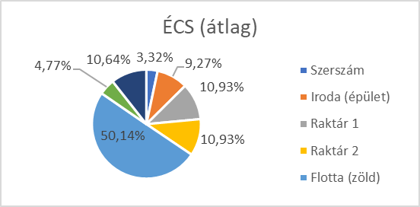
Egyébb közvetlen költségek /Óra |  |  |  | Össz Ft/óra |  |  |  |  |  | 138557600 |  |  |  |  | 2024 |  | (egység 1,2) |  |  | 11 | 11 | 24 | Napelem db
 | Szerszámok kopása | Autó logisztika | adminisztráció |  |  |  |  |  | Adó | 2771152 |  |  |  |  | Fix | Változó | Egység |  |  | 350 | 200 | 545 | m2 |  |  |  |  | kibontva | összes költség | 804562928 |  | 100.00%
 | 800 | 1500 | 500 | 2800 |  |  |  |  | Adó hó | 230929.33333 |  |  |  |  | 131260489 | 2027090 | 2432508 |  |  | 9 | 7 | 10 | hónap
 |  |  |  |  |  |  |  |  |  |  |  |  |  |  |  |  |  |  |  |  |  |  | Maradvány |  |  |  |  |  | Écs | 47204233.6 | 100.00% | 5.87%
 |  |  |  |  |  |  |  |  |  |  |  |  |  |  | Volumen | Fix költség | Öszköltség | Árbevétel |  |  | 0.4 |  | Építkezések |  |  |  |  |  | Szerszám | 1565222.4 | 3.32%
Marketing költségek /hó FIX |  |  |  |  | Öszz | Öszz Év |  |  | havi munkaóra | 160 |  |  |  |  | 0 | 131260489 | 131260489 | 0 |  |  | 100 |  | m2 |  |  |  |  |  | Iroda (épület) | 4378000 | 9.27%
 |  |  |  |  |  |  |  |  | Éves munkaóra | 2016 |  |  |  |  | 100 | 131260489 | 333969489 | 243250800 |  |  | 3 |  | hónap |  |  |  |  |  | Raktár 1 | 5160000 | 10.93%
IT Marketing |  |  |  |  |  |  |  | Szakipari munkák | 4520 | 723200 |  |  |  |  | 200 | 131260489 | 536678489 | 486501600 |  | 1408 | 1096 | 1568 | óra |  |  |  |  |  | Raktár 2 | 5160000 | 10.93%
 | Weboldal | Domain és tárhely | Szoftverek | Céges email |  |  |  | Kőműves | 5650 | 904000 |  |  |  |  | 300 | 131260489 | 739387489 | 729752400 |  |  | 472 |  |  |  |  |  |  |  | Flotta (zöld) | 23667011.2 | 50.14%
 | 400000 | 5000 | 15000 | 5000 | 425000 | 5100000 |  | raktáros | 3390 | 542400 |  |  |  |  | 400 | 131260489 | 942096489 | 973003200 |  |  |  |  |  |  |  |  |  |  | Iroda (gépek) | 2250000 | 4.77%
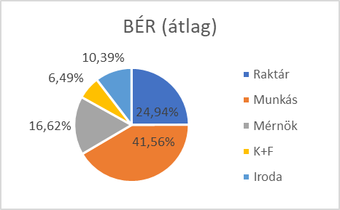
 |  |  |  |  |  |  |  |  |  |  |  |  |  |  | 500 | 131260489 | 1144805489 | 1216254000 |  |  |  |  |  |  |  |  |  |  | Flotta (személy) | 5024000 | 10.64%
Vizsual |  |  |  |  |  |  |  | Écs | óra | éves
 | Videó költség | Social Media Menedzs |  |  |  |  |  | szerszám kopás | 800 | 1612800 |  |  |  |  |  |  |  |  |  |  |  |  |  |  |  |  |  |  | Működési költség | 175206694 |  | 21.78%
 | 100000 | 150000 |  |  | 250000 | 3000000
 |  |  |  |  |  |  |  |  |  |  |  |  |  |  |  |  |  |  |  |  |  |  |  |  |  |  |  |  | BÉR EFT | 125161351.63 | 100.00%
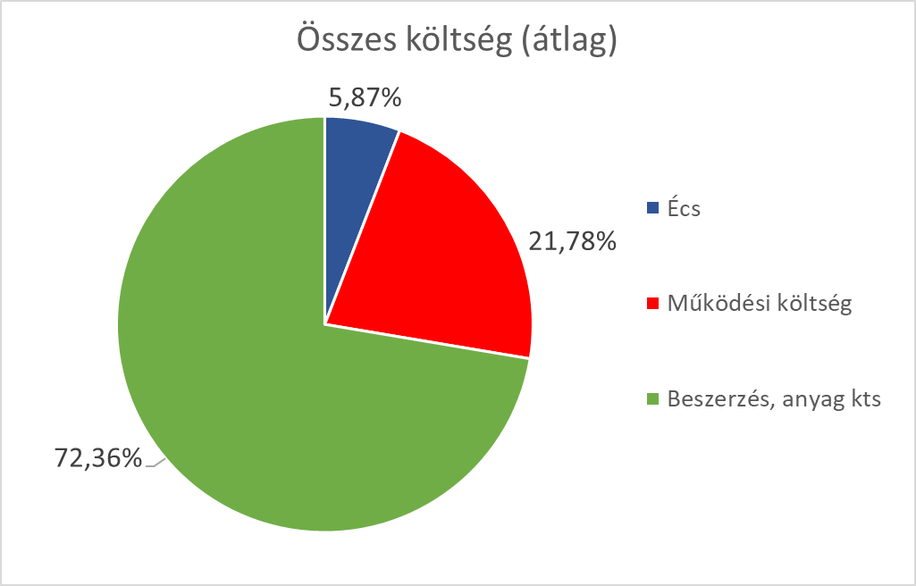
Helyszíni Marketing |  |  |  |  |  |  |  |  |  |  |  |  |  |  |  |  |  |  |  |  |  |  |  |  |  |  |  |  | Raktár | 31209064 | 24.94%
 | Molinók|120000/ projekt | táblák|60000/projekt |  |  |  |  |  |  |  |  |  |  |  |  |  |  |  |  |  |  |  |  |  |  |  |  |  |  | Munkás | 52015107 | 41.56%
 | 100000 | 50000 |  |  | 150000 | 1800000 |  |  |  |  |  |  |  |  | 2025 | (tervezet) | (egység 1,2) |  |  |  |  |  |  |  |  |  |  |  | Mérnök | 20806043 | 16.62%
 |  |  |  |  |  |  |  |  |  |  |  |  |  |  | Fix | Változó | Egység |  |  |  |  |  |  |  |  |  |  |  | K+F | 8127360 | 6.49%
Presztízs és Tagságok |  |  |  |  |  |  |  |  |  |  |  |  |  |  | 143073933 | 2209528.1 | 2651433.72 |  |  |  |  |  |  |  |  |  |  |  | Iroda | 13003777 | 10.39%
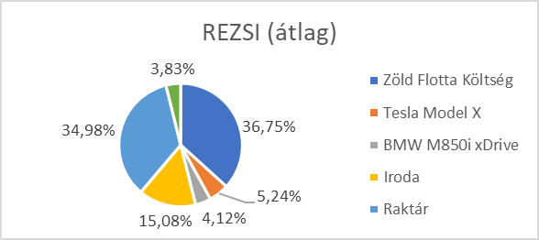
 | Szakmai Kamarai | HuGBC / Zöld Szervezet | PR cikk
 | 5000 | 15000 | 50000 |  | 70000 | 840000 |  |  |  |  |  |  |  |  | Volumen | Fix költség | Öszköltség | Árbevétel |  |  |  |  |  |  |  |  |  |  | REZSI | 39279759 | 100.00%
 |  |  |  |  |  |  |  |  |  |  |  |  |  |  | 0 | 143073933 | 143073933 | 0 |  |  |  |  |  |  |  |  |  |  | Zöld Flotta Költség db | 14434302 | 36.75%
Marketing egyben /hó |  |  |  |  | 895000 | 10740000 |  |  |  |  |  |  |  |  | 100 | 143073933 | 364026743 | 265143372 |  |  |  |  |  |  |  |  |  |  | Tesla Model X db | 2059587 | 5.24%
 |  |  |  |  |  |  |  |  |  |  |  |  |  |  | 200 | 143073933 | 584979553 | 530286744 |  |  |  |  |  |  |  |  |  |  | BMW M850i xDrive db | 1618133 | 4.12%
 |  |  |  |  |  |  |  |  |  |  |  |  |  |  | 300 | 143073933 | 805932363 | 795430116 |  |  |  |  |  |  |  |  |  |  | Iroda | 5923969 | 15.08%
K+F |  |  |  |  |  |  |  |  |  |  |  |  |  |  | 400 | 143073933 | 1026885173 | 1060573488 |  |  |  |  |  |  |  |  |  |  | Raktár | 13740195 | 34.98%
 |  | Innovációs Mérnök (Bér) | Anyagtesztek | Eszközök | Össz |  |  |  |  |  |  |  |  |  | 500 | 143073933 | 1247837983 | 1325716860 |  |  |  |  |  |  |  |  |  |  | K+F | 1503573 | 3.83%
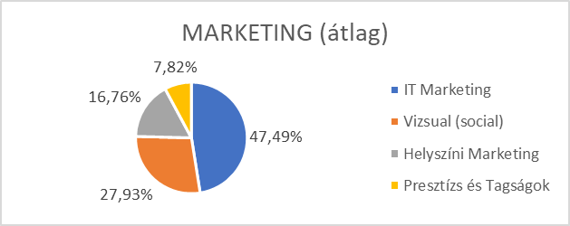
évente |  | 6000000 | 500000 | 400000 | 6900000
havonta |  | 565000 | 41666.666667 | 33333.333333 | 640000 |  |  |  |  |  |  |  |  |  |  |  |  |  |  |  |  |  |  |  |  |  |  |  | MARKETING | 10765584 | 100.00%
 |  |  |  |  |  |  |  |  |  |  |  |  |  |  |  |  |  |  |  |  |  |  |  |  |  |  |  |  | IT Marketing | 5112149 | 47.49%
 |  |  |  |  |  |  |  |  |  |  |  |  |  |  |  |  |  |  |  |  |  |  |  |  |  |  |  |  | Vizsual (social) | 3007146 | 27.93%
Raktár | 2 | épület | 215 | m2 | selejt ráforditás | 20000 |  | Adó (épület) | Pécs és szakgyak | 750 | Ft/m2 | HIPA |  |  |  |  |  |  |  |  |  |  |  |  |  |  |  |  | Helyszíni Marketing | 1804288 | 16.76%
 | adó | villany fütés | Biztonság | raktáros/udvaros | Össz |  |  | m2 | 215 |  | Év | 2771152 |  |  |  |  |  |  |  |  |  |  |  |  |  |  |  |  | Presztízs és Tagságok | 842001 | 7.82%
Havonta | 243023.08333 | 2565877.44 | 15000 | 542400 | 3366300.5233 |  |  | Hasznos | 193.5 |  | hó | 230929.33333 |  |  | 2026 | (tervezet) | (egység 1,2)
Évente |  |  |  |  | 40395606.28 |  |  | Éves | 145125 |  |  |  |  |  | Fix | Változó | Egység |  |  |  |  |  |  |  |  |  |  |  | Beszerzés, anyag kts | 582152000 | 100.00% | 72.36%
egyszer |  |  |  |  |  |  |  | havi | 12093.75 |  |  |  |  |  | 144742718 | 2235261.91 | 2682314.292 |  |  |  |  |  |  |  |  |  |  |  | Kenderbeton | 48900000 | 8.40%
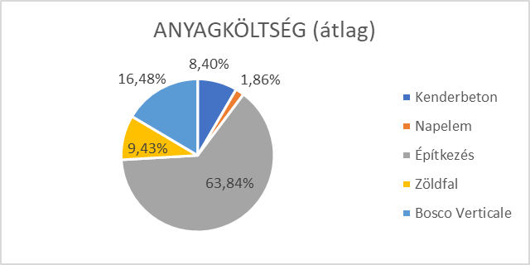
 | targonca | béka | Polcrendszer |  | Össz |  |  |  |  |  |  |  |  |  |  |  |  |  |  |  |  |  |  |  |  |  |  |  | Napelem | 10812000 | 1.86%
 | 150000 | 100000 | 1200000 |  | 1450000 |  |  |  |  |  |  |  |  |  | Volumen | Fix költség | Öszköltség | Árbevétel |  |  |  |  |  |  |  |  |  |  | Építkezés | 371640000 | 63.84%
 |  |  |  |  |  |  |  |  |  |  |  |  |  |  | 0 | 144742718 | 144742718 | 0 |  |  |  |  |  |  |  |  |  |  | Zöldfal | 54880000 | 9.43%
 |  |  |  |  |  |  |  |  |  |  |  |  |  |  | 100 | 144742718 | 368268909 | 268231429.2 |  |  |  |  |  |  |  |  |  |  | Bosco Verticale | 95920000 | 16.48%
 |  |  |  |  |  |  |  |  |  |  |  |  |  |  | 200 | 144742718 | 591795100 | 536462858.4
 |  |  |  |  |  |  |  |  |  |  |  |  |  |  | 300 | 144742718 | 815321291 | 804694287.6
A Moddel esetén (8 hónap munka ) |  |  |  |  |  |  |  |  |  |  |  |  |  |  | 400 | 144742718 | 1038847482 | 1072925716.8
 |  |  | Össz |  |  |  |  |  |  |  |  |  |  |  | 500 | 144742718 | 1262373673 | 1341157146
napelem | 9 | db | 4590000 | Ft
építés | 265 | m2 | 201400000 | Ft
zöld részek
kicsi
4 | 24 | m2 | 6720000 | Ft
nagy
ÁTLAG / FEDEZET
4 | 60 | m2 | 16800000 | Ft
pici
2 | 4 | m2 | 1120000 | Ft
Anyag költség |  |  | 230630000 | Ft
Egyébb költségek építkezés /óra |  |  | Össz |  | Építkezés idő (óra) | 1248 |  |  |  |  |  |  |  |  | Átlag |  |  | (egység 1,2)
kőmüves | 10000 | /óra | 12480000 | Ft | hónap | 8 |  |  |  |  |  |  |  |  | Fix | változó | Egység ár
szakipari munkás | 15000 | /óra | 18720000 | Ft | átlag munkanap | 20 |  |  |  |  |  |  |  |  | 129572213 | 1987640.782 | 2385168.9384
szocho | 7290 | /óra | 9097920 | Ft | munka óra | 8
szerszám kopás | 800 | /óra | 998400 | Ft | szünetek ami ráforitás | 3 nap |  |  |  |  |  |  |  |  | Volumen | Fix költség | Öszköltség | Árbevétel
Autó logisztika | 1500 | /óra | 1872000 | Ft | 4nap | 32 |  |  |  |  |  |  |  |  | 0 | 129572213 | 129572213.33 | 0
adminisztráció | 500 | /óra | 624000 | Ft | 3nap | 24 |  |  |  |  |  |  |  |  | 100 | 129572213 | 328336291.53 | 238516893.84
Építkezés egyébb költségei |  |  | 43792320 | Ft | 2nap | 16 |  |  |  |  |  |  |  |  | 200 | 129572213 | 527100369.73 | 477033787.68
Építkezés költsége össz |  |  | 274422320 | Ft | 1nap | 8 |  |  |  |  |  |  |  |  | 300 | 129572213 | 725864447.93 | 715550681.52
 |  |  |  |  |  |  |  |  |  |  |  |  |  |  | 400 | 129572213 | 924628526.13 | 954067575.36
 |  |  |  |  |  |  |  |  |  |  |  |  |  |  | 500 | 129572213 | 1123392604.3 | 1192584469.2
Épület | Alap |  | Zöld Panel
Hossz | 15 |  | kicsi | 6 | m2
szél | 25 |  | nagy | 15 | m2
 | 375 |  | pici | 2 | m2
Építés |  |  | Telek
Terület | 265 | ~m2 | 900 | m2

Magasság | 4 | m
bel mag | 3 | m

Befektetői tábla
 | 2022 | 2023 | 2024 | 2025 | 2026 | Belső megtérülés
Befektetés | -100000000 | -100000000 | -175000000 | -175000000 | -200000000
Osztalék | 10931204.947 |  | 32416569.531 | 36049246.477 | 35915062.462
Ebitda | 81305117.642 | 33013653.524 | 238973835.4 | 258933598.84 | 258196324.03
Cash Flow | -89068795.053 | -100000000 | -142583430.47 | -138950753.52 | 1126896682.6
Egyenleg | -89068795.053 | -189068795.05 | -331652225.52 | -470602979.05 | 656293703.57
Belső megtérülés |  |  |  |  |  | 42%
Befektetés megtérülés

DSCR | 2022 | 2023 | 2024 | 2025 | 2026
Eredmény | 54656024.734 | 744821.82667 | 162082847.65 | 180246232.38 | 179575312.31
Écs | 21243552 | 32195168 | 60860816 | 60860816 | 60860816
Ered+Écs | 75899576.734 | 32939989.827 | 222943663.65 | 241107048.38 | 240436128.31
Hitel vissza | 2000000 | 20000000 | 40000000 | 100000000 | 100000000
DSCR | 37.95 | 1.65 | 5.57 | 2.41 | 2.40

ROIC | 2022 | 2023 | 2024 | 2025
Eredmény | 54656024.734 | 744821.82667 | 162082847.65 | 180246232.38 | 179575312.31
Écs | 21243552 | 32195168 | 60860816 | 60860816 | 60860816
Ered+Écs | 75899576.734 | 32939989.827 | 222943663.65 | 241107048.38 | 240436128.31
Sulyozott Tőke | 100000000 | 180000000 | 285000000 | 355000000 | 395000000
ROIC | 76% | 18% | 78% | 68% | 61%

MOIC | 2022 | 2023 | 2024 | 2025 | 2026
Befektetés | 100000000 | 100000000 | 175000000 | 175000000 | 200000000 | 750000000
Osztalék | 10931204.947 |  | 32416569.531 | 36049246.477 | 35915062.462 | 115312083.42
Exit |  |  |  |  |  | 1126896682.6
 |  |  |  |  | MOIC | 1.66

Arányok
Flotta megoszlás
Flotta
Év
Bekerülési érték

CITROËN Ë-JUMPER | 3 | 54000000
NISSAN Townstar EV | 4 | 74625200
VOLVO FH Electric | 2 | 240000000
FUSO eCanter | 2 | 44000000
Ford F-150 Lightning | 1 | 30000000
Flotta | 12 | 442625200

CF
Időszak: 2022-2023-2024 | 2022-12-31 | 2023-12-31 | 2024-12-31 | Időszak | 2022 | 2023 | 2024
(Adatok ezer Ft-ben ) | 2022 | 2023 | 2024 | Eredménykimutatás (adatok ezer Ft-ben) |  |  |  | Gazdasági mérleg | 2022
 |  |  |  | I. ÉRTÉKESÍTÉS NETTÓ ÁRBEVÉTELE | 619,856 | 520,976 | 1,097,184 | Befektetett eszközök+Készlet | 721626.6 | Saját források | 263611.83823
A. Befektetett eszközök | 434,217 | 440,178 | 685,893 | II. AKTIVÁLT SAJÁT TELJ.-EK ÉRTÉKE | 0 | 0 | 0 | Forgótőke | -186906 | Finanszírozási köt. | 311608
I. IMMATERIÁLIS JAVAK | 15,210 | 18,335 | 20,180 | III. EGYÉB BEVÉTELEK | 0 | 0 | 0 | Pénzeszközök | 20499
II. TÁRGYI ESZKÖZÖK | 404,209 | 409,483 | 650,843 | Ebből: visszaírt értékvesztés | 0 | 0 | 0 | Eszközök összesen | 555219.6 | Források összesen | 575219.83823 | 2022-2023
III. BEFEKTETETT PÉNZÜGYI ESZKÖZÖK | 14,798 | 12,360 | 14,870 | IV. ANYAGJELLEGŰ RÁFORDÍTÁSOK | 434,139 | 374,675 | 734,727 |  |  |  |  | BE változása | -55,839 | Saját tőke változása | -25,875
B. Forgóeszközök | 601,754 | 570,608 | 1,055,676 | V. SZEMÉLYI JELLEGŰ RÁFORDÍTÁSOK | 104,412 | 113,287 | 123,483 |  |  |  |  | Forgótőke változása | 127,641 | Hitelállomány | 134,298
I. KÉSZLETEK | 287,410 | 225,610 | 297,330 | VI. ÉRTÉKCSÖKKENÉSI LEÍRÁS | 14,244 | 26,412 | 56,380 |  |  |  |  | Pénzeszközök változása | -5,379
II. KÖVETELÉSEK | 283,500 | 315,100 | 685,740 | VII. EGYÉB RÁFORDÍTÁSOK | 0 | 0 | 0 | Gazdasági mérleg | 2023 |  |  | Össz | 66,423 | Össz | 108,423
III. ÉRTÉKPAPÍROK | 10,345 | 14,778 | 19,890 | Ebből: értékvesztés | 0 | 0 | 0 | Befektetett eszközök+Készlet | 665787.992 | Saját források | 237736.82183
IV. PÉNZESZKÖZÖK | 20,499 | 15,120 | 52,716 | A. ÜZEMI (üzleti)TEVÉKENYSÉG EREDMÉNYE(I+II+III-IV-V-VI-VII) | 67,062 | 6,601 | 182,593 | Forgótőke | -59265 | Finanszírozási köt. | 445906
C. Aktív idõbeli elhatárolások | 4,551 | 4,990 | 5,801 | VIII. PÉNZÜGYI MŰVELETEK BEVÉTELEI | 0 | 0 | 0 | Pénzeszközök | 15120
ESZKÖZÖK ÖSSZESEN | 1,040,522 | 1,015,776 | 1,747,370 | Ebből: értékelési különbözet | 0 | 0 | 0 | Eszközök összesen | 621642.992 | Források összesen | 683642.82183 | 2023-2024
D. Saját tõke | 263,612 | 237,737 | 671,083 | IX. PÉNZÜGYI MŰVELETEK RÁFORDÍTÁSAI | 7,000 | 5,783 | 4,480 |  |  |  |  | BE változása | 317,435 | Saját tőke változása | 433346.02583
I. JEGYZETT TÕKE | 100,000 | 100,000 | 175,000 | B. PÉNZÜGYI MŰVELETEK EREDMÉNYE (VIII.-IX.) | -7,000 | -5,783 | -4,480 |  |  |  |  | Forgótőke változása | 173,105 | Hitelállomány | 116421
II. JEGYZETT, DE MÉG BE NEM FIZETETT | 10,000 | 10,000 | 0 | C. ADÓZÁS ELŐTTI EREDMÉNY (A+B) | 60,062 | 818 | 178,113 |  |  |  |  | Pénzeszközök változása | 37,596
III. TÕKETARTALÉK | 30,000 | 32,000 | 35,000 | X. Adófizetési kötelezettség | 5,406 | 74 | 16,030 | Gazdasági mérleg | 2024 |  |  | Össz | 528,136 | Össz | 549,767
IV. EREDMÉNYTARTALÉK | 5,000 | 4,315 | 46,000 | D. ADÓZOTT EREDMÉNY (C-X) 9% | 54,656 | 745 | 162,083 | Befektetett eszközök+Készlet | 983222.584 | Saját források | 671082.84765
V. LEKÖTÖTT TARTALÉK | 10,000 | 15,000 | 28,000 |  |  |  |  | Forgótőke | 113840.2 | Finanszírozási köt. | 562327
VI. ÉRTÉKELÉSI TARTALÉK | 63956 | 85677 | 225000 | Növekedés 2022 |  |  |  | Pénzeszközök | 52716
VII. ADÓZOTT EREDMÉNY | 54,656 | 745 | 162,083 | Visszaforgatott profit | 54255.838232 |  |  | Eszközök összesen | 1149778.784 | Források összesen | 1233409.8477
E. Céltartalékok | 15,200 | 20,100 | 25,250 | Belső növekedés | 14.28%
F. Kötelezettségek | 761,710 | 757,939 | 1,051,037 | ROA | 5.25%
I. HÁTRASOROLT KÖTELEZETTSÉGEK | 0 | 0 | 0 | Osztalékfizetési ráta | 0.73%
II. HOSSZÚ LEJÁRATÚ | 348,004 | 465,500 | 630,000 | Belső növekedés | 5.50% |  |  |  | 2022 | fund flow
III. RÖVID LEJÁRATÚ | 413,706 | 292,439 | 421,037 |  |  |  |  | Pénzeszközök forrása |  | Pénzeszközök felhasználása
G. Passzív idõbeli elhatárolások | 0 | 0 | 0 |  |  |  |  | Adózott eredmény | 54656 | Osztalék | 400
FORRÁSOK ÖSSZESEN | 1,040,522 | 1,015,776 | 1,747,370 | Eszközök | 585762.99507 | Saját tőke | 320852.36487 | ÉCS | 14243.552 | Vevők | 226800
 |  |  |  |  |  | Kötelezettségek | 725314 |  |  | HLK | 348004
 |  |  |  | Adózott eredmény | 57662.531187 |  |  |  |  | RLK | 413706
Kieg inf |  |  |  | Osztalék | 422.00455104
Vevők | 226800 | 233174 | 534877.2 |  |  |  |  | Össz | 68899.576734 |  | 988910
Hitel | 311608 | 445906 | 562327
Kötelezetség korigáció | 436528 | 432579 | 749796 | Fenntartható növekedés | 29.57%
 | 400132 | 412985 | 682123 |  |  |  |  | CF | -920010.42327
 | 36396 | 19594 | 67673
 |  |  |  | Eszközök | 719399.58318 | Saját tőke | 333911.27905
Osztalék | 400 | 345.2 | 3680 |  |  | Kötelezettségek | 939791.37134
 |  |  |  | Adózott eredmény | 70817.72193 |  |  |  | 2023 | fund flow
 |  |  |  | Osztalék | 518.28111485 |  |  | Pénzeszközök forrása |  | Pénzeszközök felhasználása
 |  |  |  |  |  |  | 130.64% | Adózott eredmény | 744.82182667 | Osztalék | 345.2
 |  |  |  |  |  |  |  | ÉCS | 26412.402861 | Vevők | 233174
 |  |  |  | Növekedés 2023 |  |  |  |  |  | HLK | 445906
 |  |  |  | Visszaforgatott profit | 400 |  |  |  |  | RLK | 292439
 |  |  |  | Belső növekedés | 0.09%
 |  |  |  | ROA | 0.07% |  |  | Össz | 27157.224688 |  | 971864.2
 |  |  |  | Osztalékfizetési ráta | 46.35%
 |  |  |  | Belső növekedés | 0.04%
 |  |  |  |  |  |  |  | CF | -944706.97531

 |  |  |  | Eszközök | 621887.65212 | Saját tőke | 238136.60093
 |  |  |  |  |  | Kötelezettségek | 738345
 |  |  |  | Adózott eredmény | 745.1149663 |  |  |  | 2024 | fund flow
 |  |  |  | Osztalék | 345.33586041 |  |  | Pénzeszközök forrása |  | Pénzeszközök felhasználása
 |  |  |  |  |  |  |  | Adózott eredmény | 162082.84765 | Osztalék | 3680
 |  |  |  |  |  |  |  | ÉCS | 56,380 | Vevők | 534877.2
 |  |  |  | Fenntartható növekedés | 0.17% |  |  |  |  | HLK | 562327
 |  |  |  |  |  |  |  |  |  | RLK | 421037

 |  |  |  | Eszközök | 622689.69731 | Saját tőke | 238137.11653 | Össz | 218463.33982 |  | 1521921.2
 |  |  |  |  |  | Kötelezettségek | 739588.20493
 |  |  |  | Adózott eredmény | 746.0759371
 |  |  |  | Osztalék | 345.78123823 |  |  | CF | -1303457.8602
 |  |  |  |  |  |  | 118.77%

 |  |  |  | Növekedés 2024
 |  |  |  | Visszaforgatott profit | 158402.84765
 |  |  |  | Belső növekedés | 30.03%
 |  |  |  | ROA | 9.28%
 |  |  |  | Osztalékfizetési ráta | 2.27%
 |  |  |  | Belső növekedés | 9.97%

 |  |  |  | Eszközök | 1264399.3292 | Saját tőke | 845276.75095
 |  |  |  |  |  | Kötelezettségek | 983364
 |  |  |  | Adózott eredmény | 178240.75961
 |  |  |  | Osztalék | 4046.8563136

 |  |  |  | Fenntartható növekedés | 30.90%

 |  |  |  | Eszközök | 1505026.1772 | Saját tőke | 878427.45653
 |  |  |  |  |  | Kötelezettségek | 1287194.1823
 |  |  |  | Adózott eredmény | 212161.61925
 |  |  |  | Osztalék | 4817.0103756 |  | 85.53%

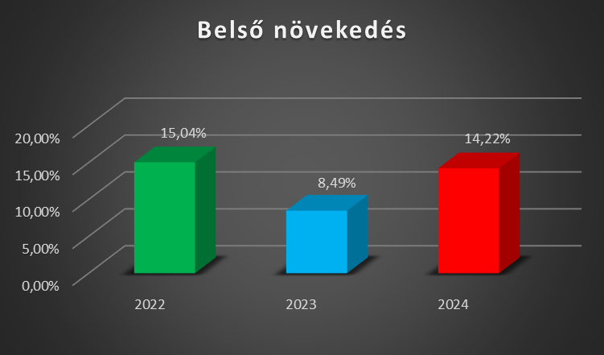

diagramok
ÁTLAGOS FEDEZET
 | Fix költség | Öszköltség | Árbevétel
0 | 129572213 | 129572213.33 | 0
100 | 129572213 | 328336291.53 | 238516893.84
200 | 129572213 | 527100369.73 | 477033787.68
300 | 129572213 | 725864447.93 | 715550681.52
400 | 129572213 | 924628526.13 | 954067575.36
500 | 129572213 | 1123392604.3 | 1192584469.2
 | Átlag |  |  | (egység 1,2)
 | Fix | változó | Egység ár
 | 129572213.33 | 1987640.782 | 2385168.9384

 | Volumen | Fix költség | Öszköltség | Árbevétel
 | 0 | 129572213.33 | 129572213.33 | 0
 | 100 | 129572213.33 | 328336291.53 | 238516893.84
 | 200 | 129572213.33 | 527100369.73 | 477033787.68
 | 300 | 129572213.33 | 725864447.93 | 715550681.52
 | 400 | 129572213.33 | 924628526.13 | 954067575.36
 | 500 | 129572213.33 | 1123392604.3 | 1192584469.2

EBITDA és Profit (Adatok eFt-ban)
 | EBITDA | Adózott eredmény | Profit marzs
2022 | 81305.117642 | 54656.024734 | 8.82%
2023 | 33013.653524 | 744.82182667 | 0.14%
2024 | 238973.8354 | 162082.84765 | 14.77%
2025 | 258933.59884 | 180246.23238 | 36.78%
2026 | 258196.32403 | 179575.31231 | 51.54%

 |  |  |  |  |  |  |  |  | 1188224000 | 1230976000
 |  |  |  |  |  |  |  |  | 437065853 | 634401361
 |  |  |  |  |  | 2022 | 2023 | 2024 | 2025 | 2026
 |  |  |  |  | EBIT | 60061.566 | 818.486 | 178113.019 |  |  | 65q
 |  |  |  |  | EBITDA | 81305.118 | 33013.654 | 238973.835 | 258933.599 | 258196.324
 |  |  |  |  | D. ADÓZOTT EREDMÉNY (C-X) 9% | 54656.025 | 744.822 | 162082.848 | 180246.232 | 179575.312
 |  |  |  |  | EBITDA /Profit | 0.672 | 0.023 | 0.678

 |  |  |  |  | EBITDA Profit | 0.672 | 0.023 | 0.678
 |  |  |  |  | Profit Marzs | 0.088 | 0.001 | 0.148 | 0.368 | 0.515

FORGÁSI IDŐ (Hónap)

 | 2022 | 2023 | 2024
Készletek forgási ideje (hónap) | 7.9 | 7.2 | 4.9
Vevői követelések forgási ideje (hónap) | 5.5 | 7.3 | 7.5

